výkaz výměr
Příloha 3
SPECIFIKAČNÍ LIST
Uchazeč doplní pouze žlutá políčka. Jednotkovou cenu bez DPH a typové označení výrobku uchazeče. Pokud uchazeč položku není schopen plnit typizovaným produktem, vyplní do této položky zkratku ATYP a přiloží k nabídce technický produkt výrobku s jeho vyobrazením nebo výkresem. Jednotkové ceny je nutné doplnit včetně dopravy, montáže, umístění podle půdorysu a ekologocké recyklace obalového materiálu.
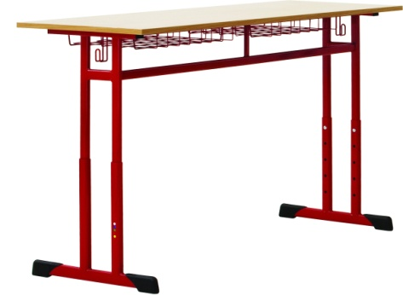
1. Označení | 2. Popis | 3. Cena
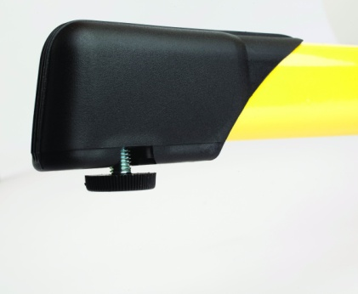
01 |  | Počet | 24
 | Žákovská výškově stavitelná lavice bez použití nářadí s policí - jednomístná | Cena/ks v Kč bez DPH | 0.00
 | Rozměr: 700 x 500 mm, velikost 2-4 dle EN1729 | Cena celkem v Kč bez DPH | 0.00
 | Materiál a konstrukce: Pevná pracovní plocha. Konstrukce je vyrobena z plochooválných a tunelových ocelových profilů min. 50x30 (vodorovná část dole), 70x20 a 80x25mm (svislé části) odstín šedá RAL9006. Výškové nastavení bez použítí nářadí. Stolová deska LTD, rozměr 700x500mm, tloušťka min 22 mm, hrana ABS min 2mm , dekor buk. Odkládací prostor - s policí v dekoru buk. Stoly jsou výškově stavitelné dle normy. Háčky na zavěšení tašky na polovině lavic vlevo, na polovině lavic vpravo (případně na obou stranách lavice). Plastové koncovky v šedé barvě RAL 7040. Šedý kluzák opatřený filcem proti poškrábání podlahy. Uchazeč je povinen předložit certifikát. | Typové označení výrobku uchazeče:
 | Barevné provedení: stolová deska v dekoru buk, podnož RAL 9006
 | Schéma je ilustrativní - nadřazen popis
4. Schéma
 | Pozor - odkládací prostor = police v dekoru buk!
1. Označení | 2. Popis | 3. Cena
02 |  | Počet | 76
 | Žákovská výškově stavitelná lavice bez použití nářadí s policí - jednomístná | Cena/ks v Kč bez DPH | 0.00
 | Rozměr: 700 x 500 mm, velikost 3-5 dle EN1729 | Cena celkem v Kč bez DPH | 0.00
 | Materiál a konstrukce: Pevná pracovní plocha. Konstrukce je vyrobena z plochooválných a tunelových ocelových profilů min. 50x30 (vodorovná část dole), 70x20 a 80x25mm (svislé části) odstín šedá RAL9006. Výškové nastavení bez použítí nářadí. Stolová deska LTD, rozměr 700x500mm, tloušťka min 22 mm, hrana ABS min 2mm , dekor buk. Odkládací prostor - s policí v dekoru buk. Stoly jsou výškově stavitelné dle normy. Háčky na zavěšení tašky na polovině lavic vlevo, na polovině lavic vpravo (případně na obou stranách lavice). Plastové koncovky v šedé barvě RAL 7040. Šedý kluzák opatřený filcem proti poškrábání podlahy. Uchazeč je povinen předložit certifikát. | Typové označení výrobku uchazeče:
 | Barevné provedení: stolová deska v dekoru buk, podnož RAL 9006
 | Schéma je ilustrativní - nadřazen popis
4. Schéma
 | Pozor - odkládací prostor = police v dekoru buk!

1. Označení | 2. Popis | 3. Cena
03 |  | Počet | 15
 | Žákovská výškově stavitelná lavice bez použití nářadí s policí -dvojmístná | Cena/ks v Kč bez DPH | 0.00
 | Rozměr: 1 300×500 mm, velikost 3-6 dle EN1729 | Cena celkem v Kč bez DPH | 0.00
 | Materiál a konstrukce: Pevná pracovní plocha. Konstrukce je vyrobena z plochooválných a tunelových ocelových profilů min. 50x30 (vodorovná část dole), 70x20 a 80x25mm (svislé části) odstín šedá RAL9006. Výškové nastavení bez použítí nářadí. Stolová deska LTD, rozměr 700x500mm, tloušťka min 22 mm, hrana ABS min 2mm , dekor buk. Odkládací prostor - s policí v dekoru buk. Stoly jsou výškově stavitelné dle normy. Háčky na zavěšení tašky na obou stranách lavice. Plastové koncovky v šedé barvě RAL 7040. Šedý kluzák opatřený filcem proti poškrábání podlahy. Uchazeč je povinen předložit certifikát. | Typové označení výrobku uchazeče:
 | Barevné provedení: stolová deska v dekoru buk, podnož RAL 9006
 | Schéma je ilustrativní - nadřazen popis
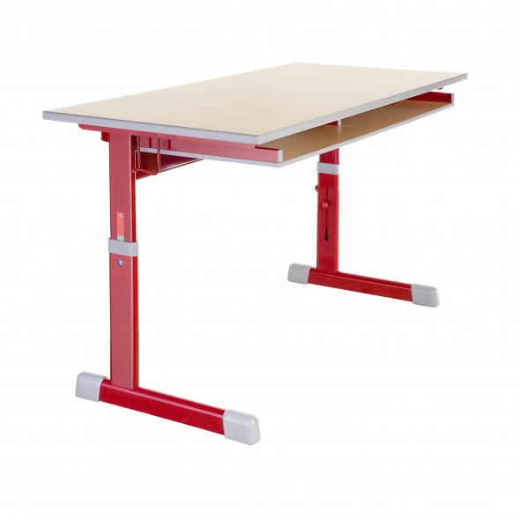
4. Schéma

1. Označení | 2. Popis | 3. Cena
04 |  | Počet | 24
 | Žákovská židle výškově stavitelná bez použití nářadí | Cena/ks v Kč bez DPH | 0.00
 | Velikost: výškově stavitelná ve vel. 2-4 dle EN 1729 | Cena celkem v Kč bez DPH | 0.00
 | Materiál a konstrukce: Stohovatelná židle vyráběná z plochooválných profilů min. 30x15, 35x20 (svislé části) a 40x20mm (vodorovná část dole). Konstrukce povrchově upravena vypalovanou práškovou barvou. Velmi rychlé výškové nastevení bez pomoci nářadí. Sedák i opěrák lakovaná buková překližka. Sedák vpředu s kolením ohybem, opěrák s 3D ohybem. Pod sedákem plastové podložky, které zabraňují poškození stolové desky. Židle musí být zasunovatelné do pevné odkládací desky v lavici nebo položitelné na stolovou desku .Plastové koncovky šedé RAL 7040 . Šedý kluzák opatřený filcem.Prvek musí splňovat normu ČSN EN 1729:1 a ČSN EN 1729:2 pro tento druh nábytku. Uchazeč je povinen předložit certifikát. | Typové označení výrobku uchazeče:
 | Barevné provedení: kovová kostra RAL9006, sedák a opěrák lakovaná buková překližka
 | Schéma je ilustrativní - nadřazen popis
4. Schéma

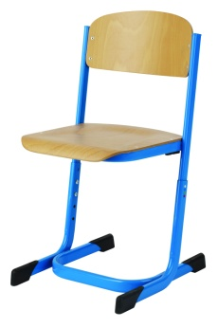
1. Označení | 2. Popis | 3. Cena
05 |  | Počet | 106
 | Žákovská židle výškově stavitelná bez použití nářadí | Cena/ks v Kč bez DPH | 0.00
 | Velikost: výškově stavitelná ve vel. 3-6 dle EN 1729 | Cena celkem v Kč bez DPH | 0.00
 | 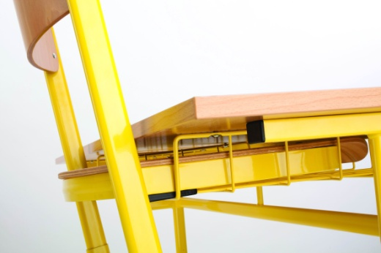 Materiál a konstrukce: Stohovatelná židle vyráběná z plochooválných profilů min. 30x15, 35x20 (svislé části) a 40x20mm (vodorovná část dole). Konstrukce povrchově upravena vypalovanou práškovou barvou. Velmi rychlé výškové nastevení bez pomoci nářadí. Sedák i opěrák lakovaná buková překližka. Sedák vpředu s kolením ohybem, opěrák s 3D ohybem. Pod sedákem plastové podložky, které zabraňují poškození stolové desky. Židle musí být zasunovatelné do pevné odkládací desky v lavici nebo položitelné na stolovou desku .Plastové koncovky šedé RAL 7040 . Šedý kluzák opatřený filcem.Prvek musí splňovat normu ČSN EN 1729:1 a ČSN EN 1729:2 pro tento druh nábytku. Uchazeč je povinen předložit certifikát. | Typové označení výrobku uchazeče:
 | Barevné provedení: kovová kostra RAL9006, sedák a opěrák lakovaná buková překližka
 | Schéma je ilustrativní - nadřazen popis
4. Schéma

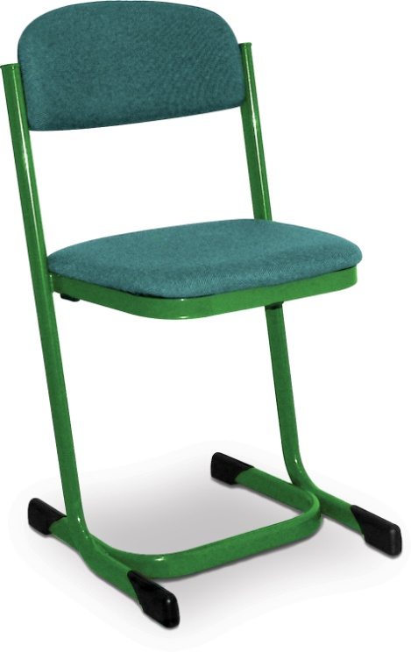
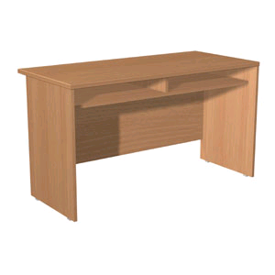
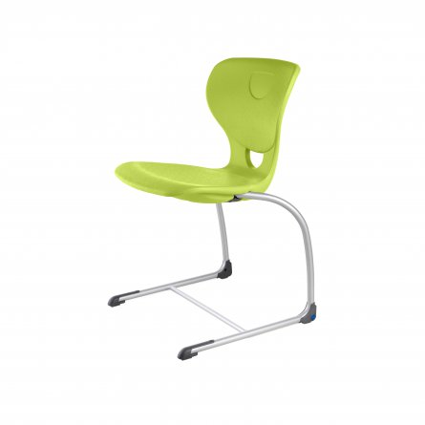
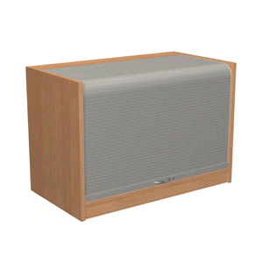
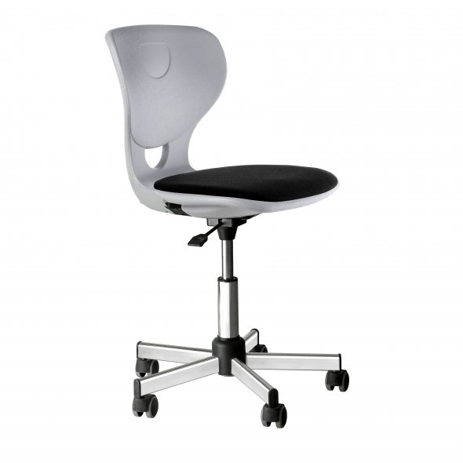
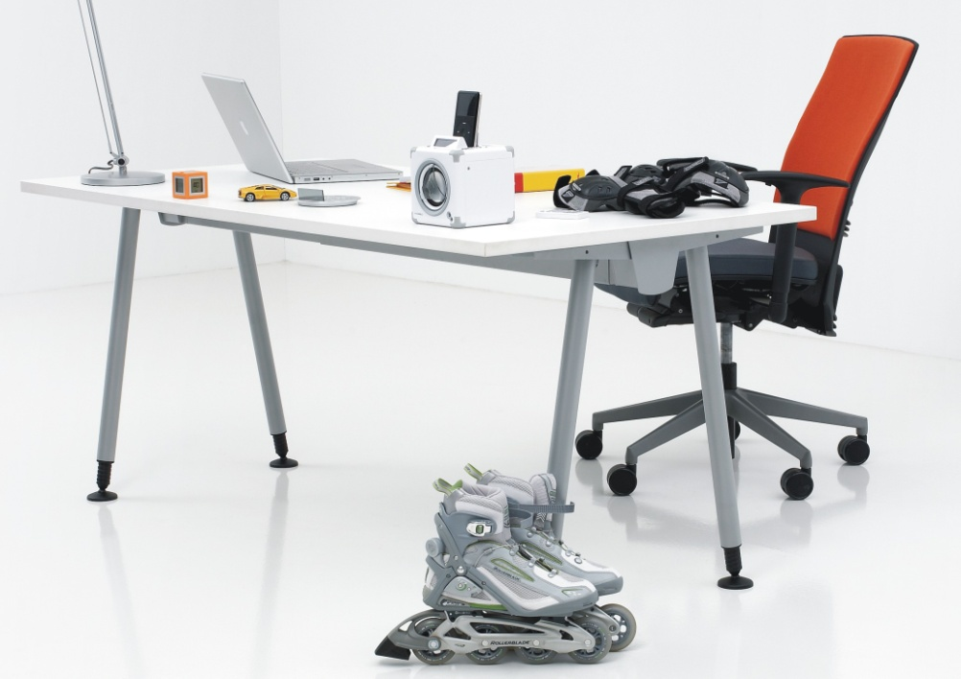
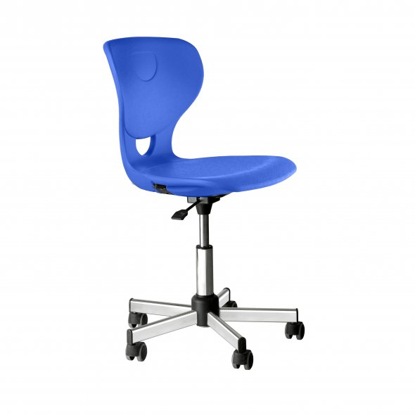
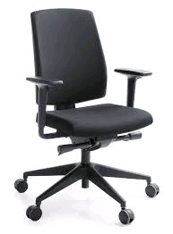
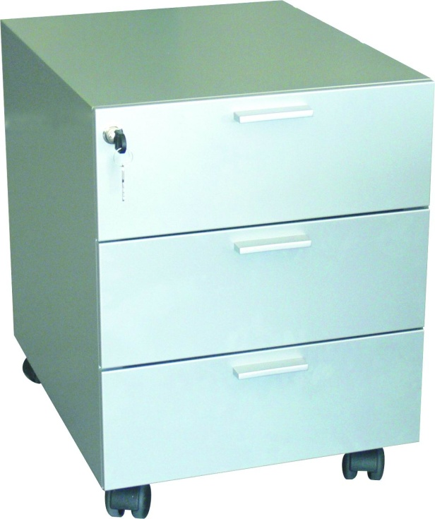
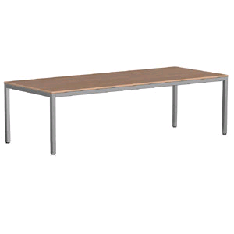
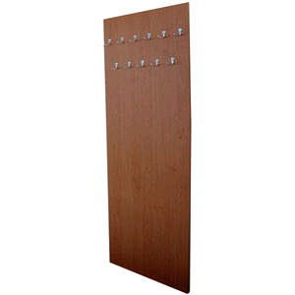
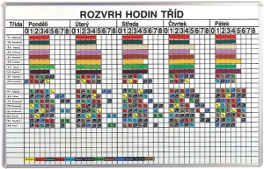
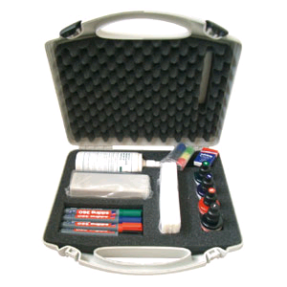
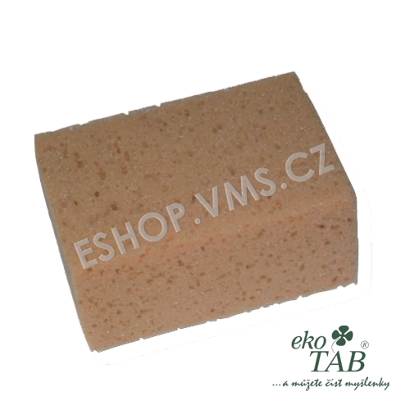
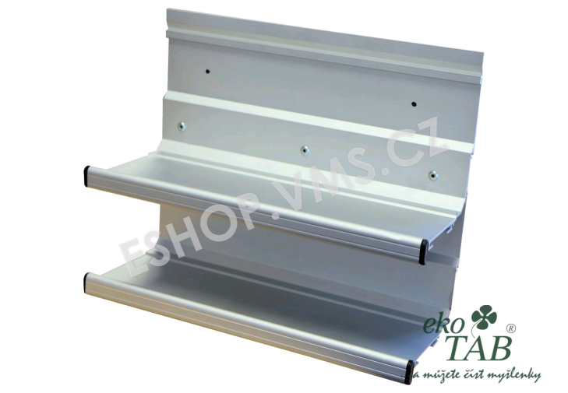
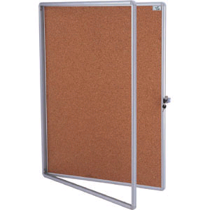
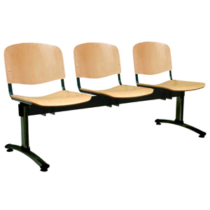
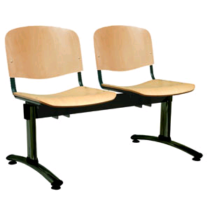
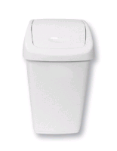


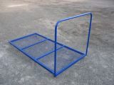
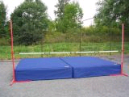
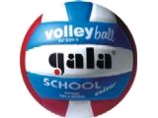
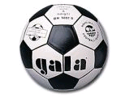
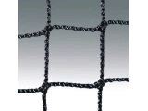
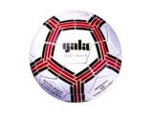
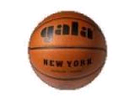
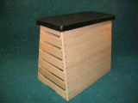
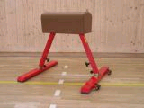
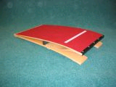
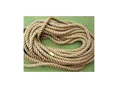
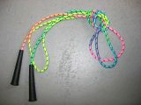
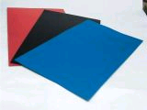
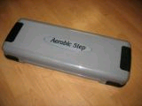
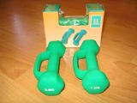

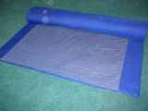
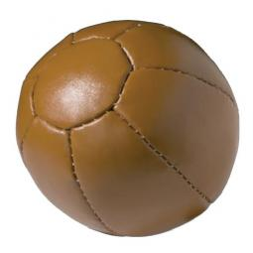
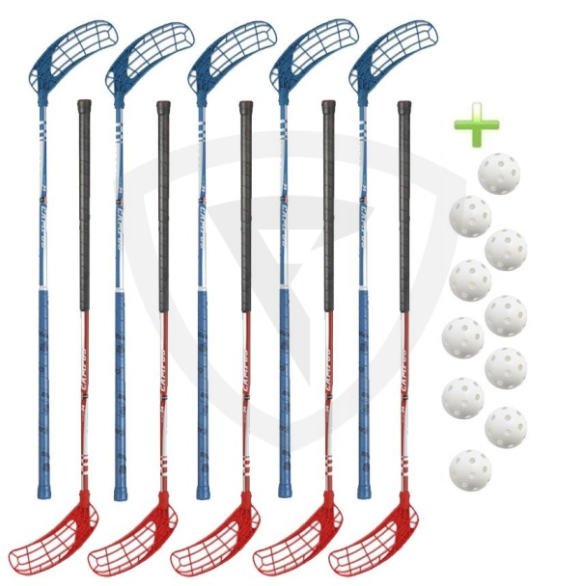
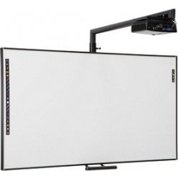
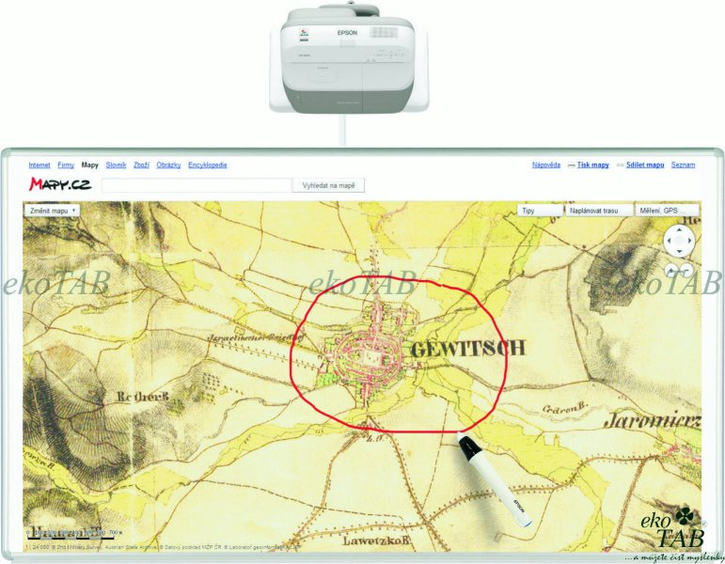
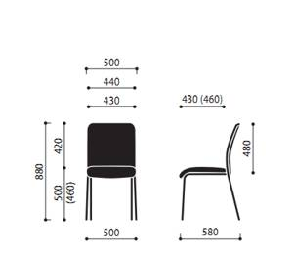
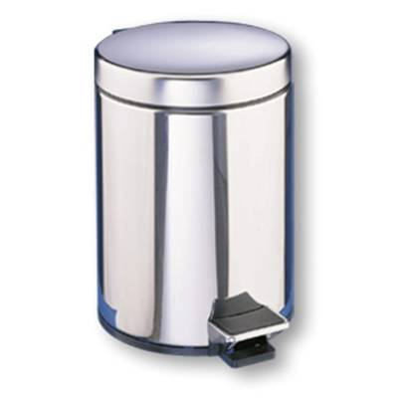
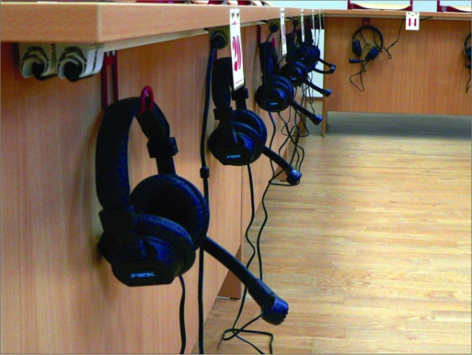
Doprava | cena za dopravu kompletní zakázky
Montáž | cena za montáž kompletní zakázky včetně likvidace a odvozu obalových materiálů

Cena celkem bez DPH: |  |  | 0.00
DPH 21% |  |  | 0.00
Cena celkem včetně DPH: |  |  | 0.00

